Gitインストール手順
①Git-2.19.1-64-bit.exeを実行する | ※Versionなどの差異が出た場合は、良しなに進めて下さい。
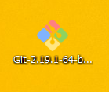

②内容に沿ってSetUpを進める | ※内容は編集せず、すべてNextでよい
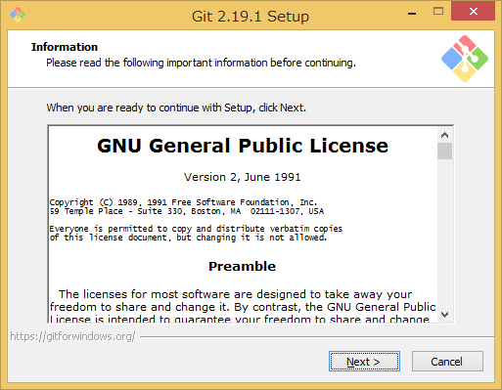
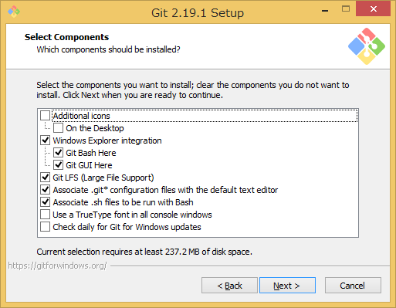
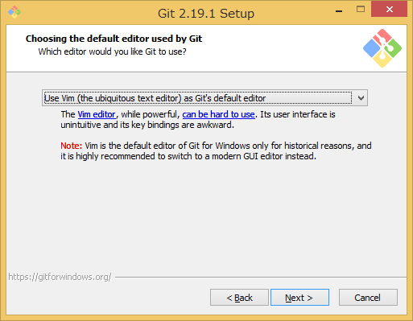
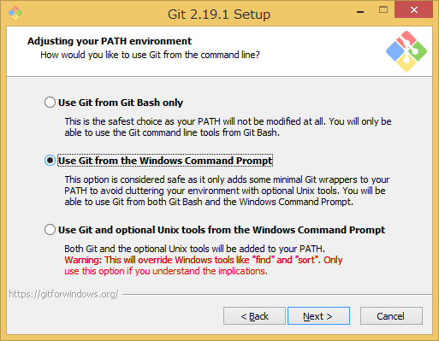
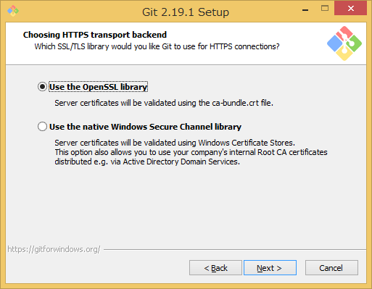
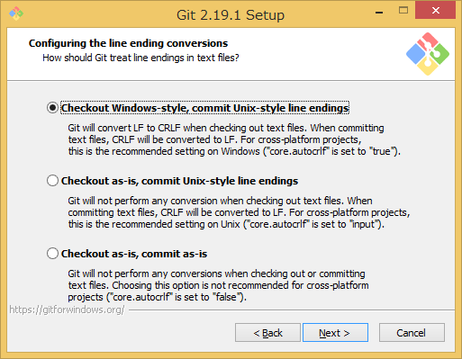
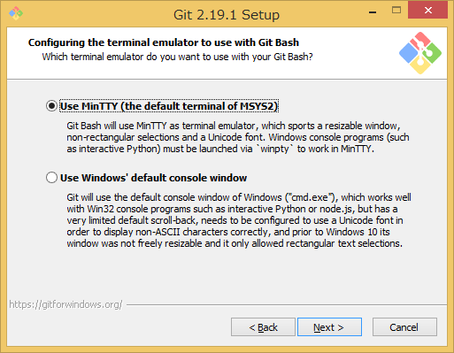
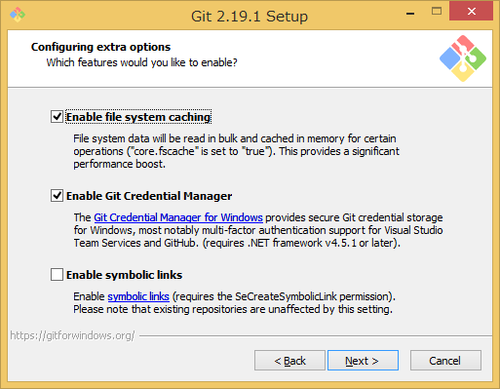
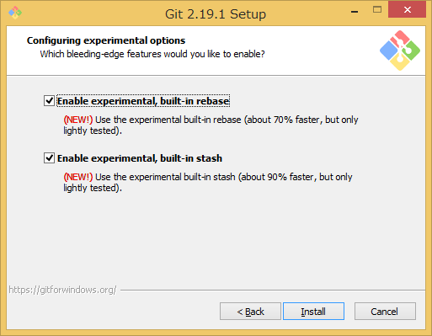

③GitBashが起動するか確認する
確認方法として、デスクトップ、右クリック、GitBashHere欄があるか確認する

 | ※存在した場合は④へ

 | ※存在しない場合はインストールに失敗してます。①からやり直してください

④Gitのユーザ名、メールアドレス登録を行う |  |  | 詳細は右記URL参照 | https://git-scm.com/book/ja/v1/%E4%BD%BF%E3%81%84%E5%A7%8B%E3%82%81%E3%82%8B-%E6%9C%80%E5%88%9D%E3%81%AEGit%E3%81%AE%E6%A7%8B%E6%88%90
※gitを使う際は、必ず上記2項目の設定を行わなければ使えない。

GitBashを開く
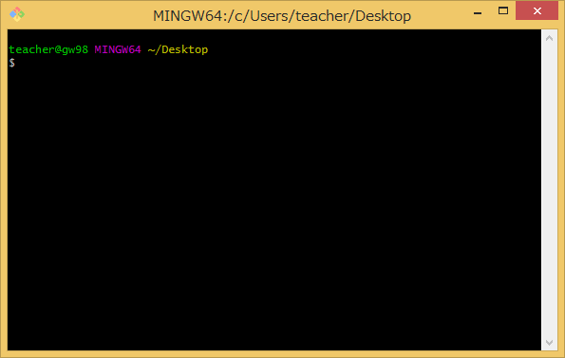

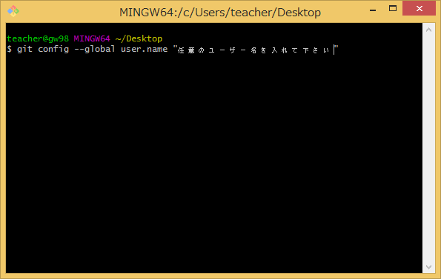
下記コマンドを入力する(ユーザ名）
git config --global user.name "任意のユーザ名"
 |  |  |  |  | ※Enter後は何も表示されないのが正常

下記コマンドを入力する（Email)
git config --global user.email 任意のメールアドレス |  | ※ダブルクォートは不要

 |  |  |  |  | ※Enter後は何も表示されないのが正常

下記コマンドを実行して登録確認を行う
git config user.name
git config user.email

先ほど入力したユーザ名、メールアドレスが認証されていれば登録完了

GitHub登録手順

① GitHubへアカウント作成 | https://github.com/

 |  |  | Username
 |  |  | →任意のユーザー名を入力

 |  |  | Email
 |  |  | →自身のメールアドレスを入力
 |  |  | （10分メールなどは不可）

 |  |  | Password
 |  |  | →任意のパスワードを入力

② Create an Acount ボタンを押下 |  | ※再度、ユーザー名、メールアドレス、パスワードが出る場合はもう一度入力すること
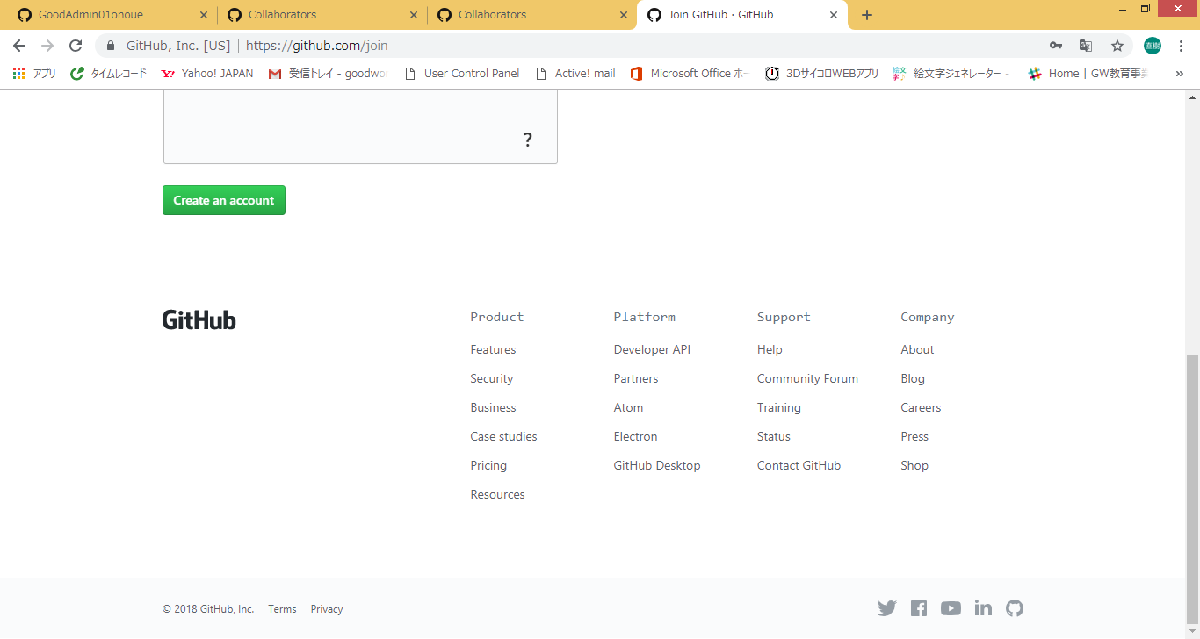
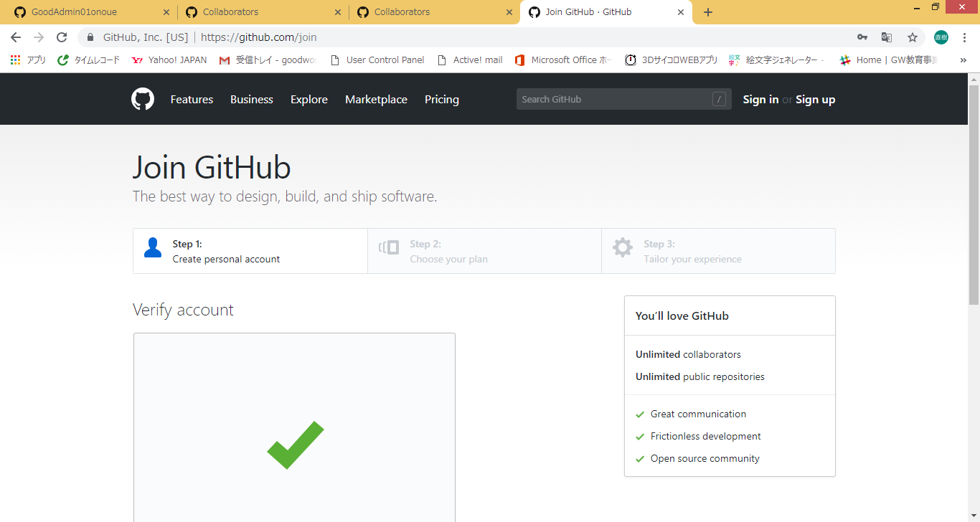

③完了後、GitHubに登録したメールアドレスにメールが届いているのでメールに記載しているリンクを押下
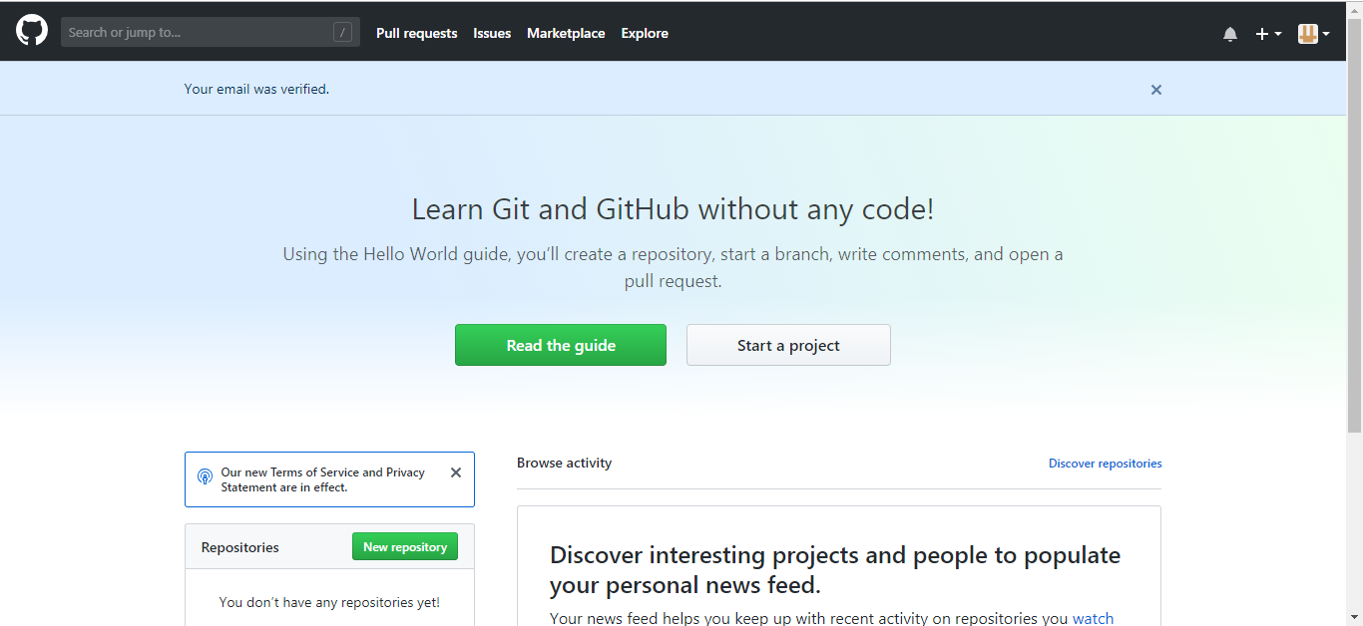
 |  |  | ※赤枠 Your email was venfied. が表示されていることを確認

SSHキーの設定
①GitとGitHubを連携させるためには、SSHキーを設定する必要があります
GitBashを開き下記コマンドを入力

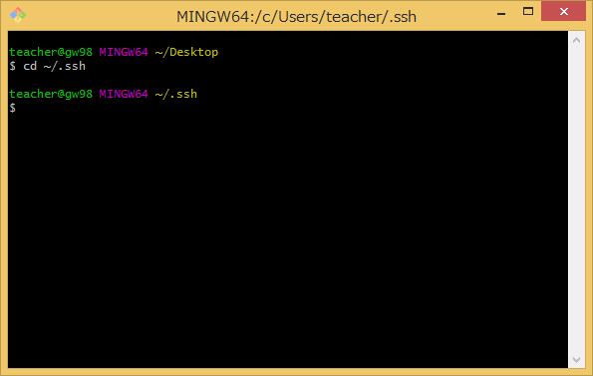
cd ~/.ssh
 | 赤枠 ～/.ssh になっていることを確認

 | そもそもディレクトリがない場合は下記参照
 | http://d.hatena.ne.jp/himadatanode/20160823/p6

②下記コマンドを実行する

ls
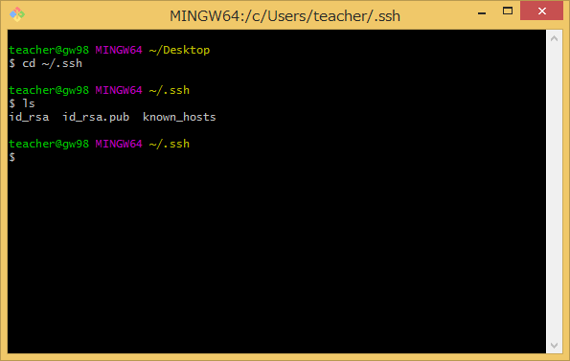

③下記コマンドを入力する
ssh-keygen -t rsa
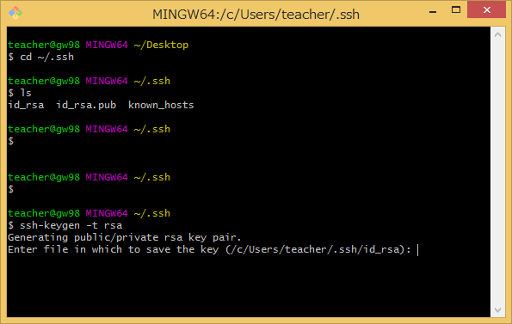

 | ※何度かEnterキーを押下する

④下記コマンドを実行する
clip < ~/.ssh/id_rsa

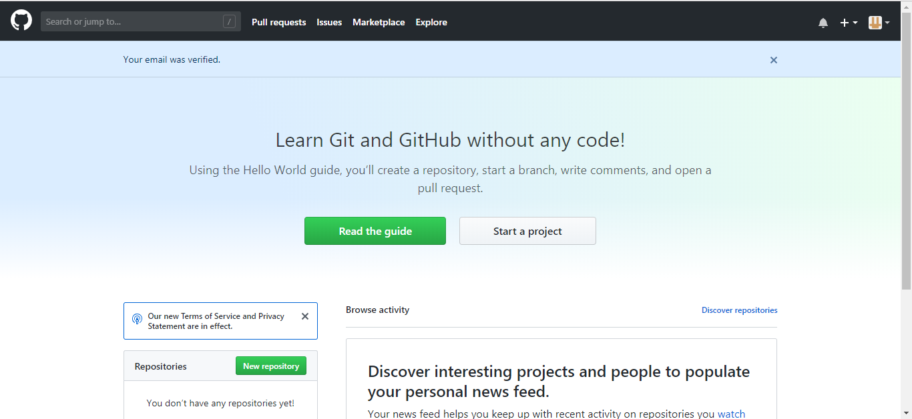
⑤GitHubを開き当該箇所をクリックする
 |  | ※赤枠の箇所をクリックする

⑥クリック後、Settingをクリック

⑦SSH and GPG key をクリック
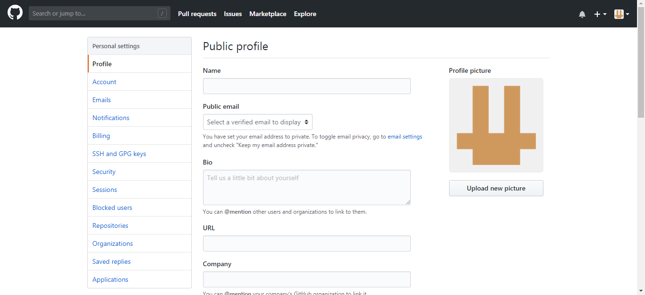

⑧ New SSH Keyをクリック
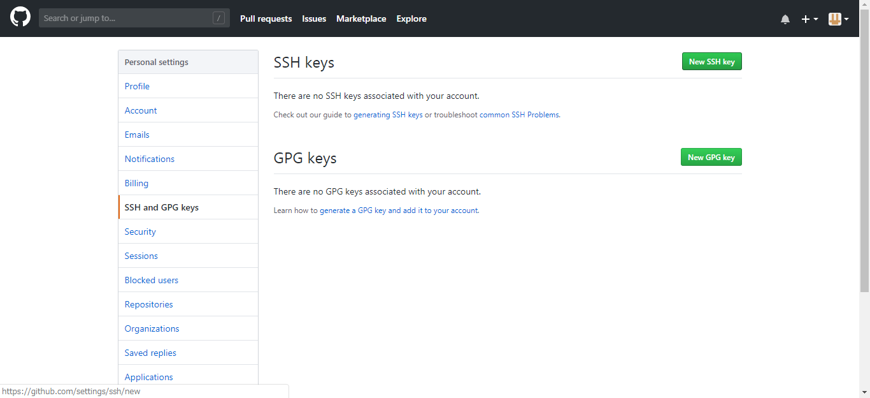

⑨Title部に任意の値を入力 Key部には clip < ~/.ssh/id_rsa コマンドでコピーしているのでCtrl + V を押下
貼り付け後、AddSSHKeyを押下
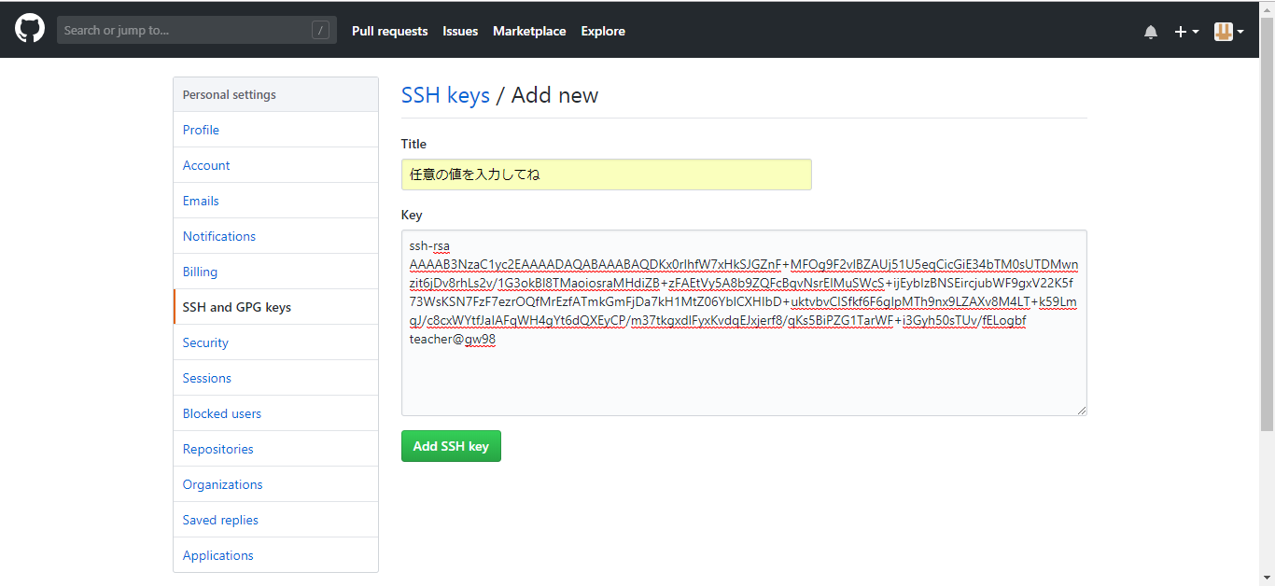

 |  | ※左記のような状態になればOK
 |  | 貼り付けが出来ない場合は、手順③～④をもう一度実行

⑩設定完了

